상품제안서
비온뒤첫소금 발효식초+간장+천일염 3조 셋트 | 상품코드: F03075

 |  |  |  |  |  | 02-412-0044 | www.easy1.co.kr
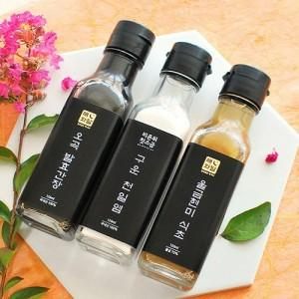

【상세/제작정보】 | - 종이스티커 제작 무료, 스티커 부착 무료 방수스티커 제작시 장당100원 - 택배비 박스당 3500원 - 기본박스 무료

【인쇄/포장옵션】 | 스티커 / 종이케이스

【공급단가】 | 수량 | 50~ | 300~ | 1,000~ | 2,000~
*VAT별도 | 단가 | 10,920원 | 10,500원 | 10,080원 | 9,820원

【상품 URL】 | http://www.easy1.co.kr/src/goods_detail.php?gdno=3075

